Contact


 | L'observatoire du biométhane, baromètre de la filière en France
 | Lancé en mars 2016 par le cabinet de conseil Sia Partners en partenariat avec France Biométhane, l'observatoire du biométhane se positionne comme le guide de référence de la filière en France. Il a pour but de décrire et de mesurer l'évolution de la filière au travers d'indicateurs pédagogiques et fiables.

 | Présentation Sia Partners
 | Sia Partners (http://www.sia-partners.com/) est devenu en moins de 20 ans le leader des cabinets de conseil français indépendants. Cofondé en 1999 par Matthieu Courtecuisse, Sia Partners compte plus de 1000 consultants pour un chiffre d'affaires de 182 millions d'euros en 2017. Le Groupe dispose de 20 bureaux dans quinze pays; les Etats-Unis représentant le deuxième marché. Sia Partners est reconnu pour son expertise pointue dans l'énergie, les banques, l'assurance, les télécoms et le transport.

 | Contact
 | Charlotte de Lorgeril Associate Partner Energy, Utilities & Environment charlotte.delorgeril@sia-partners.com +33 6 24 73 18 34

 | Antoine Fontaine Consultant Energy, Utilities & Environment antoine.fontaine@sia-partners.com +33 6 48 39 82 57

Graphique
Les stations de distribution du BioGNc (biométhane carburant) en France

Evolution du nombre de stations proposant du GNV*
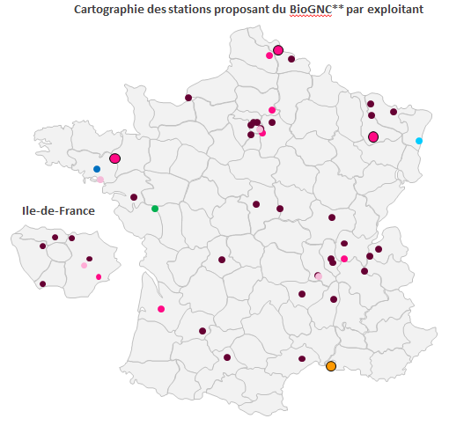
 | Sans BioGNC | Avec BioGNC
2012 | 11 | 26
2013 | 12 | 26
2014 | 13 | 27
2015 | 15 | 28
2016 | 19 | 31
2017 | 28 | 40
2018 | 33 | 43

Nombre de stations avec BioGNC en projet par exploitant
0 | 6
0 | 3
0 | 1
0 | 7
0 | 4
0 | 1
Exploitants des stations

22 projets
Agribiométhane
Air Liquide
Endesa
Liger
ES Energies
Provirdis / Vgas
Gazup
SIGEIF Mobilités
GNVert
Station proposant du GNL

Source : analyse Sia Partners d'après AFGNV
Mise à jour avril 2018

43 stations proposent actuellement du biométhane carburant et représentent 56% des stations de GNV sur le territoire français. GNVert et Air Liquide exploitent la plupart des stations en opération et sont aussi positionnés sur le 22 stations en projet dont la mise en service est prévue pour 2018.

*GNV : Gaz Naturel Véhicule **BioGNC : Gaz Naturel Carburant d’origine renouvelable aussi appelé Biométhane Carburant

